0. Présentation outil
OUTIL D'AIDE A L'ANALYSE DE LA BIBLIOGRAPHIE

Objectif de l'outil: Identifier des extraits de plantes efficaces potentiellement pour renforcer les défenses naturelles des volailles

Cet outil est destiné aux acteurs de la recherche et du développement pour faciliter la sélection d'extraits de plantes d’intérêt pour renforcer les défenses naturelles des volailles Il a été réalisé dans le cadre du projet MEXAVI (CASDAR, 2017-2020), piloté par l’ITEIPMAI et l'ITAVI et a bénéficié de l'expertise des chercheurs et praticiens en phytochimie et zootechnie.

 | LES ETAPES SUIVIES
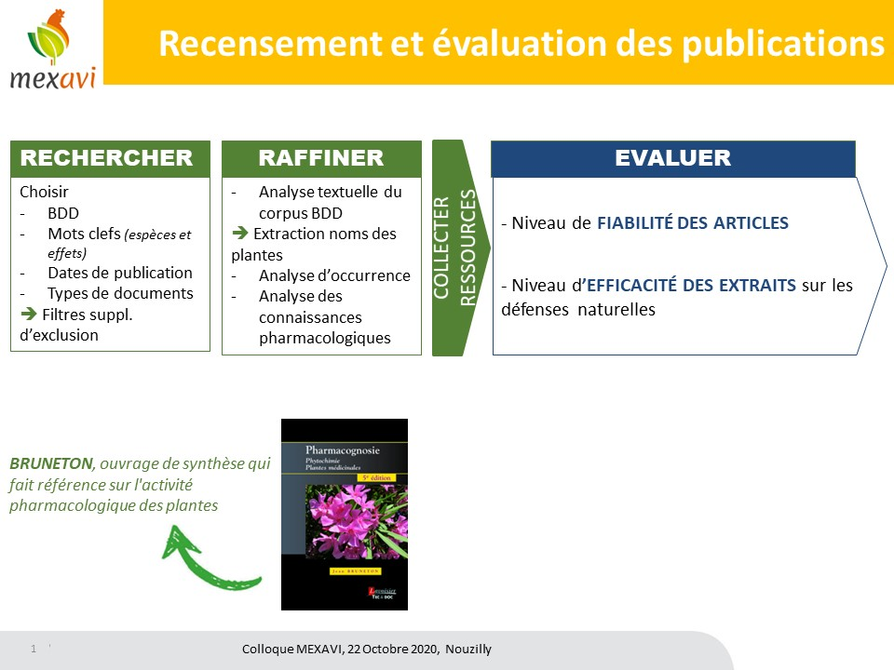
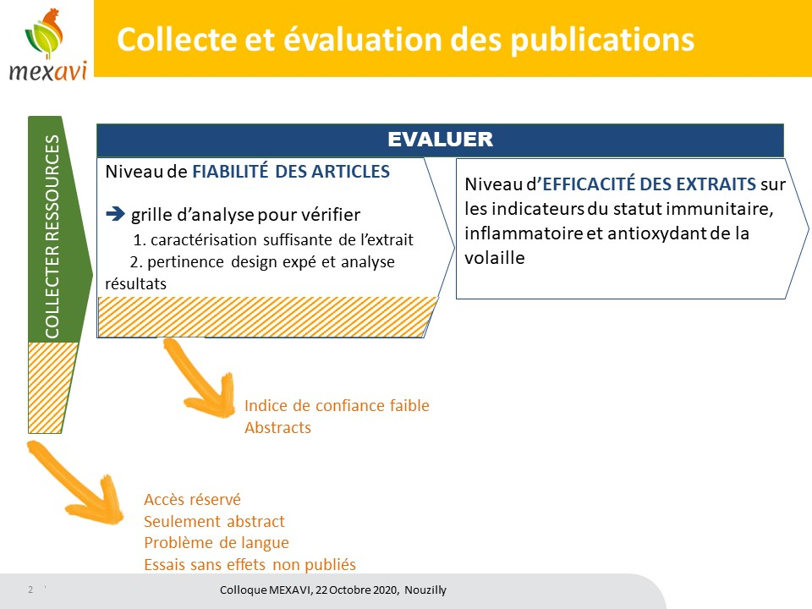

Etape 1. Sélection d’extraits de plantes d'intérêt à partir de données bibliographiques
L'étape de recherche et de tri des publications est détaillée dans l'onglet "1. Recherche des publications"
La phase de recherche nécessite de définir les mots clefs, moteurs de recherche et dates de publication les plus pertinents afin d'obtenir les résultats les plus efficaces
La phase de tri s'appuiera d'abord sur une analyse textuelle des résultats de la phase de recherche, elle permettra d'extraire le noms des plantes citées en lien avec nos mots clefs et de retirer les faibles occurrences (<4 publication/plantes).
La dernière phase visera à vérifier les effets des plantes retenues dans le livre : Bruneton, qui fait référence sur l'activité pharmacologique des plantes

Etape 2. Sélection des publications sur leur description méthodologique
La Grille de Fiabilité permet d'estimer sur la base des informations présentes dans la rubrique Matériel et Méthode d'une publication, le niveau de fiabilité d'une ressource bibliographique en vérifiant :
 | i. que l’extrait étudié est correctement caractérisé - notation des indicateurs phytochimiques
 | ii. que les conditions de l'essai et le plan d’analyse des résultats sont pertinents pour permettre de conclure sur l’effet de l’extrait testé - notation des indicateurs zootechniques
 | iii. La note globale obtenue pour chaque volet (phytochimique et zootechnique), permet de calculer un indice de confiance et donc de ne conserver que les publications les plus fiables pour l'étude des effets biologiques.

Etape 3. Sélection des extraits de plantes sur leurs effets biologiques
La Grille d'Évaluation de l'efficacité vise à compiler les résultats d'articles identifiés comme fiables, afin de classer les extraits selon leur intérêt stimulant des défenses naturelles et intérêt zootechnique.
Cette étape permet d'avoir une vision globale de l'intérêt des extraits par analyse de la récurrence des effets et analyse des conditions dans lesquels les effets les plus intéressants ont été obtenus

4. Analyse graphique
Ces graphiques sont liés aux données renseignées dans l'onglet "3. Grille EVALUATION (GE)". Ils permettent d'avoir une vision globale des résultats par analyse de la récurrence des effets (nombre de publications qui mentionnent des effets positifs ou négatifs selon l'indicateur considéré). Ils permettent également de visualiser selon l'extrait, l'espèce animale et l'indicateur considéré, les doses, durées et âge moyens d'administration qui ont permis d'obtenir des résultats intéressants. Pour les actualiser, il suffit de cliquer bouton droit sur le graphique et de sélectionner 'actualiser'
Nombre de publications/type d'effet

 | extrait de plante | (Tous)
 | Espèce animale | (Tous)
 | Indicateur évalué | (Tous)

 | Étiquettes de lignes | Nombre de Effet statistique
 | amélioration significative | 5
 | dégradation significative | 3
 | pas d'effet | 1
 | Total général | 9

Effet de la dose (%)
Effet de la durée (j)

extrait de plante | (Tous)
Espèce animale | (Tous) |  | extrait de plante | (Tous)
Indicateur évalué | (Tous) |  | Espèce animale | (Tous)
 |  |  | Indicateur évalué | (Tous)
Étiquettes de lignes | Moyenne de Dose d'extrait en %
amélioration significative | 2.8 |  | Étiquettes de lignes | Moyenne de Durée de la période distribution
dégradation significative | 1.9 |  | amélioration significative | 21.4
pas d'effet | 1.5 |  | dégradation significative | 7
Total général | 2.3555555556 |  | pas d'effet | 7
 |  |  | Total général | 15

GF - Seuil confiance
Figure 1
Figure 2
L'indice de confiance accordé à la publication dépendra de : 1. du périmètre de l'évaluation => par exemple la borne haute du score végétal sera plus élevée si on s'intéresse à des effets santé des plantes chez l'homme que si on s'intéresse à un effet stimulateur de performances chez l'animal. 2. de la dispersion des scores de la grille phytochimie et de la grille zootechnie=> par exemple, on pourra calculer le 33e percentile pour définir la borne basse et le 66e percentile pour définir la borne haute (voir Figure 1 et Tableau 2) Dans le tableau 1 ci dessous, cases colorées ont été pré-remplies avec les bornes hautes et basses sur la base des publications étudiées dans le cadre du projet MEXAVI. Elles sont totalement modifiables selon votre contexte d'étude. Pour vous aider, le tableau 2 calcule automatiquement les bornes hautes et basses à partir des scores des publications renseignées dans l'onglet "2. Grille FIABILITE (GF)". La figure 2 représente graphiquement les niveaux d'indice de confiance selon les bornes hautes et basses définies sur la base des publications étudiées dans le cadre du projet MEXAVI |  |  |  | 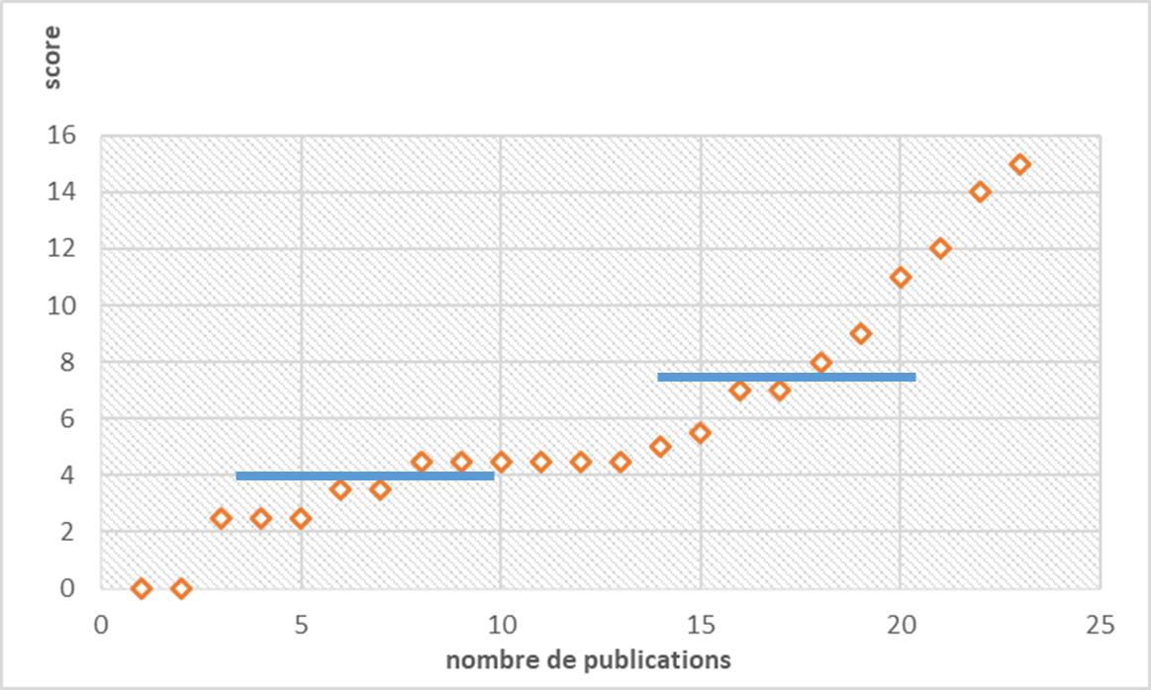 |  |  |  | 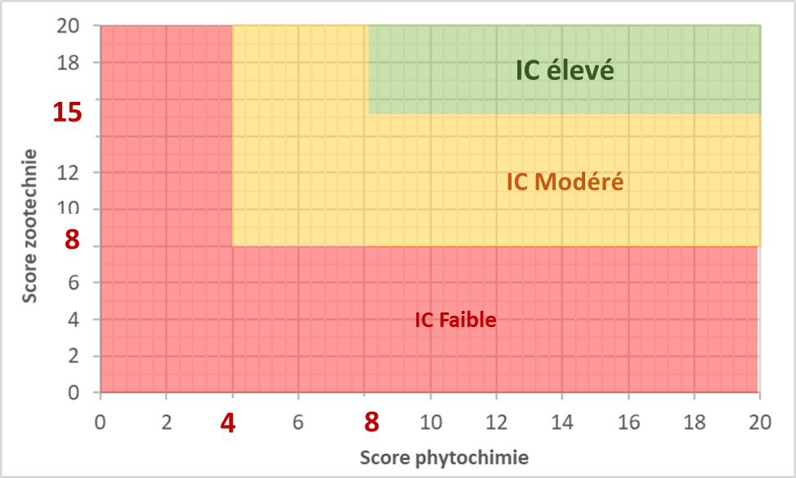

 | Renseigner dans les cases colorées, les bornes choisies et qui entreront dans le calcul de l'indice de confiance |  |  | Tableur de calcul automatique des bornes selon la dispersion des scores renseignés dans la grille de fiabilité.
 |  |  |  |  | Vous pouvez mettre à jour, les cases colorées du tableau 1 avec les valeurs ci-dessous.
Tableau 1 |  |  |  | Tableau 2

grille phytochimie |  | grille zootechnie |  | score végétal |  | score animal
borne haute | 8 | borne haute | 15 | borne haute | #N/A | borne haute | #N/A
borne basse | 4 | borne basse | 8 | borne basse | #N/A | borne basse | #N/A

